Лист1
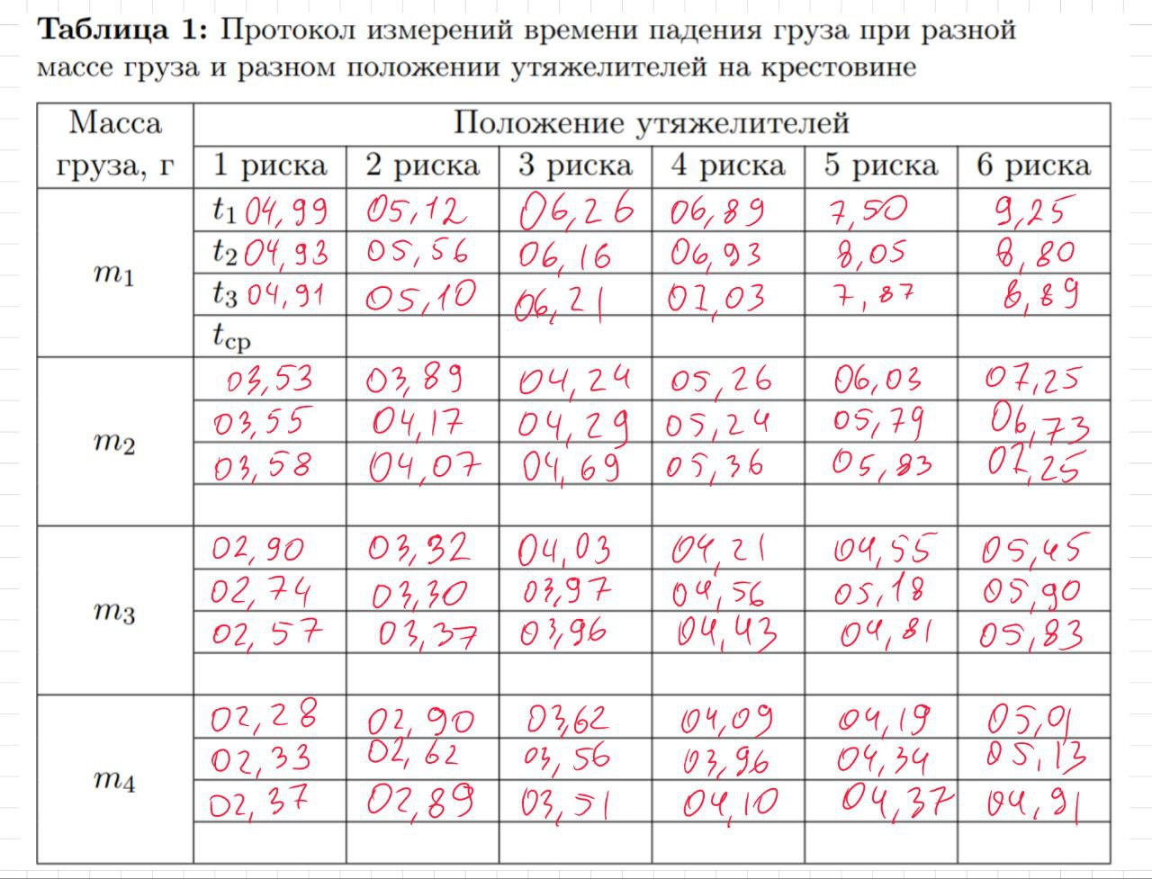
 | Кол-во рисок
Масса | 1 | 2 | 3 | 4 | 5 | 6
m1 | 4.99 | 5.12 | 6.26 | 6.89 | 7.5 | 9.25
 | 4.93 | 5.56 | 6.16 | 6.93 | 8.05 | 8.8
 | 4.91 | 5.1 | 6.21 | 7.03 | 7.87 | 8.89

 | 3.53 | 3.89 | 4.24 | 5.26 | 6.03 | 7.25
 | 3.55 | 4.17 | 4.29 | 5.24 | 5.79 | 6.73
 | 3.58 | 4.07 | 4.69 | 5.36 | 5.83 | 7.25

 | 2.9 | 3.32 | 4.03 | 4.21 | 4.55 | 5.45
 | 2.74 | 3.3 | 3.97 | 4.56 | 5.18 | 5.9
 | 2.57 | 3.37 | 3.96 | 4.43 | 4.81 | 5.83

 | 2.28 | 2.9 | 3.62 | 4.09 | 4.19 | 5.01
 | 2.33 | 2.62 | 3.56 | 3.96 | 4.34 | 5.13
 | 2.37 | 2.89 | 3.51 | 4.1 | 4.37 | 4.91

